信用交易
融资融券市场交易数据统计(2023-12-22)

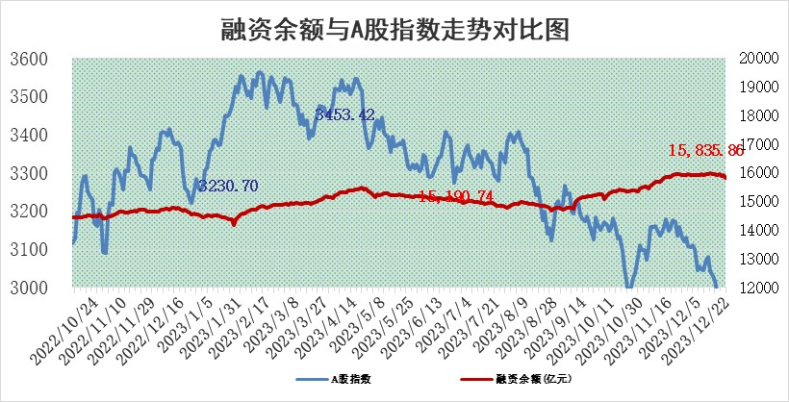
标的证券 | 融资融券余额（亿元） | 融资余额（亿元） | 融券余额（亿元） | 融资买入额（亿元） | 融资融券规模变化（亿元） | 融资余额增幅(‰) | 融券余额增幅(%)
统计数据 | 16,556.22 | 15,835.86 | 709.72 | 549.26 | -86.93 | -4.97 | -1.10

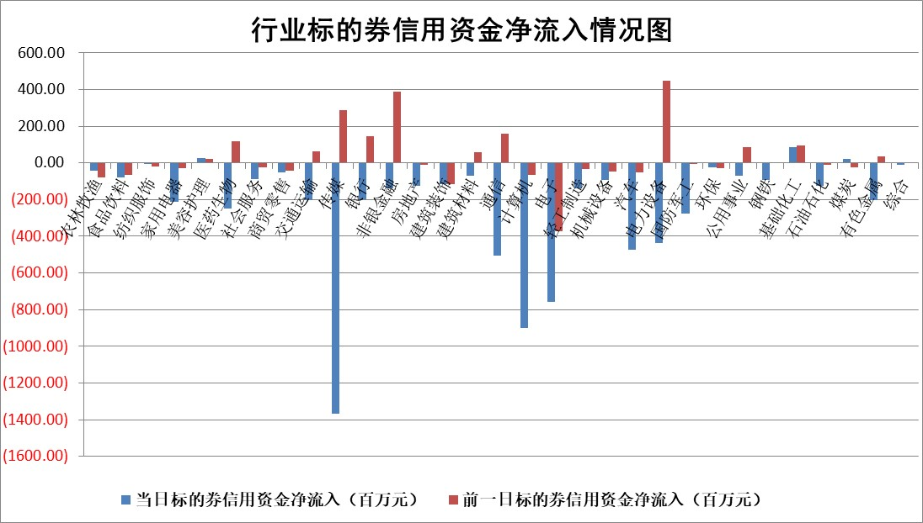

 |  |  |  |  |  |  |  | 2

标的基金代码 | 标的基金简称 | 融资余额/市值(%) | 融资余额增幅(%) | 融资买入额/成交金额(%) | （融资余额净增额-融券余额净增额）/市值(‱) | 融券余额降幅(%) | ABS[（融资余额净增额-融券余额净增额）/市值净增额-1](%)
159902 | 华夏中小板ETF | 0.00 | 0.00 | 0.00 | 0.00 | 0.00 | 100.00
159915 | 易方达创业板ETF | 4.11 | -4.71 | 40574.62 | -19.21 | 9.02 | 61.91
159919 | 嘉实沪深300ETF | 3.21 | -0.12 | 3.66 | -3.43 | -104.64 | 101.07
159920 | 华夏恒生ETF | 66.04 | -0.19 | 5.30 | -12.76 | 1.73 | 92.75
159922 | 嘉实中证500ETF | 1.47 | 41.30 | 63.55 | 44.13 | 0.63 | 79.01
159925 | 南方沪深300ETF | 0.18 | -1.94 | 3.08 | -0.36 | 0.00 | 100.14
159928 | 消费ETF | 1.19 | -0.38 | 2.37 | -0.41 | 1.01 | 102.00
159934 | 易方达黄金ETF | 236.44 | -0.04 | 17.26 | -8.64 | 0.00 | 116.83
159939 | 全指信息技术ETF | 1.14 | 0.59 | 239.73 | 0.74 | 1.35 | 100.54
159940 | 全指金融地产ETF | 0.13 | 4.06 | 0.01 | 0.52 | 0.00 | 100.00
159995 | 半导体芯片ETF | 2.83 | 0.04 | 111.47 | 0.09 | -0.14 | 100.13
159997 | 天弘中证电子ETF | 1.79 | 0.30 | 7.21 | 1.83 | 1.01 | 101.88
159998 | 天弘中证计算机主题ETF | 0.66 | 4.20 | 0.05 | 3.56 | 2.41 | 101.82
510050 | 华夏上证50ETF | 7.91 | -1.71 | 328.90 | -15.48 | -37.87 | 106.24
510180 | 华安上证180ETF | 0.56 | -0.51 | 3.65 | -0.35 | -26.48 | 101.23
510880 | 华泰柏瑞红利ETF | 0.32 | -4.88 | 1.00 | -1.33 | 10.00 | 103.82
510900 | 易方达恒生H股ETF | 82.98 | 0.05 | 32.25 | 4.34 | 0.00 | 101.85
511010 | 5年期国债ETF | 13.09 | -0.16 | 0.17 | -2.15 | 0.00 | 98.94
511380 | 可转债及可交换债券ETF | 5.89 | 0.29 | 27.61 | 1.73 | 0.00 | 94.06
512000 | 全指证券ETF | 8.70 | -0.04 | 21.59 | -0.22 | 0.26 | 98.61
512010 | 沪深300医药卫生ETF | 5.89 | 1.30 | 121.19 | 7.12 | -1.88 | 133.11
512070 | 沪深300非银ETF | 2.56 | 1.16 | 82.68 | 2.65 | -8.86 | 103.10
512400 | 南方中证申万有色金属ETF | 2.79 | -0.80 | 0.75 | -2.87 | -5.82 | 102.01
512580 | 广发中证环保产业ETF | 1.69 | -4.22 | 1.13 | -7.49 | -0.77 | 108.59
512660 | 国泰中证军工ETF | 3.58 | -0.54 | 10.67 | -2.35 | -2.31 | 101.76
512800 | 华宝中证银行ETF | 15.66 | 0.56 | 2.30 | 2.39 | -43.50 | 96.31
512980 | 广发中证传媒ETF | 1.20 | 1.15 | 514.18 | 2.40 | 9.32 | 100.15
515030 | 华夏中证新能源汽车ETF | 2.59 | -3.33 | 41.41 | -10.61 | -6.21 | 109.54
515050 | 华夏中证5G通信主题ETF | 1.28 | -0.26 | 3.32 | -0.60 | -8.62 | 99.55
515070 | 华夏中证人工智能ETF | 3.13 | 3.00 | 17.75 | 9.40 | 2.30 | 104.50
标的股票比较指标 |  | 融资余额/流通A股市值(%) | 融资余额增幅(%) | 融资买入额/成交金额(%) | （融资余额净增额-融券余额净增额）/流通A股市值(‱) | 融券余额降幅(%) | ABS[（融资余额净增额-融券余额净增额）/流通A股市值净增额-1](%)
前十名标的个股 |  | 阳光城 | 星光农机 | 海亮股份 | 新柴股份 | 雪峰科技 | 佳缘科技
 |  | 搜于特 | 新柴股份 | 轻纺城 | 冠龙节能 | 文峰股份 | 匠心家居
 |  | 紫鑫药业 | 万和电气 | 星球石墨 | 奥雅股份 | 中路股份 | 泰格医药
 |  | 嘉凯城 | 禾迈股份 | 太平鸟 | 星光农机 | 曼卡龙 | 绿的谐波
 |  | 宋都股份 | 奥雅股份 | 东风股份 | 聚赛龙 | 仕佳光子 | 太阳电缆
 |  | 美好置业 | 迪威尔 | 世华科技 | 汉宇集团 | 读客文化 | 尤安设计
 |  | 中天金融 | 通灵股份 | 银龙股份 | 亚通股份 | 香溢融通 | 艾布鲁
 |  | 庞大集团 | 峰岹科技 | 迪威尔 | 龙溪股份 | 中汽股份 | 骄成超声
 |  | 泽达易盛 | 冠龙节能 | 海印股份 | 新劲刚 | 新致软件 | 中远海能
 |  | 蓝光发展 | 清源股份 | 光大银行 | 创益通 | 铜牛信息 | 帕瓦股份
后十名标的个股 |  | 步步高 | 宝通科技 | 四川九洲 | 中文在线 | 渝三峡A | 中贝通信
 |  | 鸿达兴业 | 中远海能 | 华达科技 | 华安鑫创 | 方大集团 | 恒铭达
 |  | 天沃科技 | 出版传媒 | 步步高 | 掌趣科技 | 石化机械 | 帝科股份
 |  | 金圆股份 | 中文在线 | 鸿达兴业 | 全柴动力 | 利扬芯片 | 天宜上佳
 |  | 哈工智能 | 邵阳液压 | 天沃科技 | 宝通科技 | 生意宝 | 恒源煤电
 |  | 正邦科技 | 果麦文化 | 金圆股份 | 果麦文化 | 神州高铁 | 中自科技
 |  | 华铁股份 | 易点天下 | 哈工智能 | 邵阳液压 | 汇金科技 | 福耀玻璃 | ;
 |  | 中国中期 | 奕瑞科技 | 正邦科技 | 信雅达 | 线上线下 | 中炬高新
 |  | 慧辰股份 | 磁谷科技 | 华铁股份 | 易点天下 | 信安世纪 | 邵阳液压
 |  | 新华联 | 赛为智能 | 中国中期 | 安妮股份 | 闽东电力 | 海兰信
说明：1.以上普通交易数据和信用交易数据皆以交易日收盘后数据为基准；2.上述标的证券总数据只计算标的证券市场总数据，不包括从标的证券中调出去标的证券数据，所以与交易所公布的总值略有不同； 3.上述行业采用申万一级行业分类；4.以上标的基金和标的个股中比较的6个指标值中：前5个（从左至右）为正向指标，值越大排名越靠前；第6个为逆向指标，值越小，排名越靠前；5.第6个指标中ABS[]表示求绝对值，其主要用于考量信用资金相对净流入对股价相对净变化的贡献程度；6.数据来源：wind，交易所。

 | 证券代码 | 新增融资余额 | 融资买入额 | 融资买入增幅前10
远大智能 | 002689 | 28175353 | 42268582 | 199%
亚太股份 | 002284 | 21555247 | 34242865 | 82%
赛诺医疗 | 688108 | 72122899 | 101076547 | 78%
湖南发展 | 000722 | 66023557 | 137112987 | 75%
柘中股份 | 002346 | 14584119 | 36845980 | 58%
国城矿业 | 000688 | 24683149 | 48240585 | 54%
兆新股份 | 002256 | 1985058 | 4066269 | 52%
凯美特气 | 002549 | 33806472 | 61340055 | 52%
华昌达 | 300278 | 13474542 | 19303225 | 48%
新华联 | 000620 | 27311937 | 39201759 | 43%

 | 证券代码 | 新增融资余额 | 融资买入额 | 融资买入增幅前10
兔宝宝 | 002043 | 73310337 | 89923983 | 334%
捷昌驱动 | 603583 | 26026415 | 31686727 | 262%
湘财股份 | 600095 | 94196837 | 132280449 | 252%
中谷物流 | 603565 | 49103883 | 60098371 | 234%
中青宝 | 300052 | 24215352 | 31377809 | 98%
顾家家居 | 603816 | 138518545 | 188424210 | 78%
喜临门 | 603008 | 31503289 | 48351944 | 77%
财信发展 | 000838 | 10831830 | 17666790 | 74%
苏州银行 | 002966 | 10578096 | 19143736 | 72%
金诚信 | 603979 | 23858538 | 36098133 | 60%

